About
Judul Program | : | Desain Sambungan Balok Kolom Struktur Baja Sambungan Tipe Lokal End Plate
Versi Program | :
Update ke 0 | : | April 2024

Penyusun | : | Shafannisa Sabila Sulhi
Email | : | info@inpetra.id

Selalu cek versi terbaru dan juga program - program lainnya hanya di :

Web : Inpetra.ID

"Terima kasih sudah membeli program ini sebagai bentuk dukungan kepada salah satu visi Inpetra ID
mengembangkan program bantu yang berkualitas dan sesuai dengan kebutuhan kondisi di Indonesia"

Input
NO. | EXPLANATORY |  | FORMULA | VALUE | UNIT
A. | INPUT DATA PERENCANAAN
A.1. | Input Data Material
 | Mutu struktur baja untuk balok, |  |  | BJ 37
 | Tegangan leleh struktur baja, |  | Fby = | 240 | MPa
 | Tegangan putus struktur baja, |  | Fbu = | 370 | MPa
 | Mutu struktur baja untuk kolom, |  |  | BJ 37
 | Tegangan leleh struktur baja, |  | Fky = | 240 | MPa
 | Tegangan putus struktur baja, |  | Fku = | 370 | MPa
 | Mutu struktur baja untuk pelat sambungan, |  |  | BJ 37
 | Tegangan leleh, |  | Fpy = | 250 | MPa
 | Tegangan putus, |  | Fpu = | 370 | MPa
 | Modulus elastisitas baja, |  | E = | 200000 | MPa
 | Mutu baut, |  |  | A325
 | Kekuatan tarik nominal, |  | Fnt = | 620 | MPa
 | Kekuatan geser nominal, |  | Fnv = | 372 | MPa

A.2. | Input Data Dimensi Struktur Balok, Kolom, dan Pelat
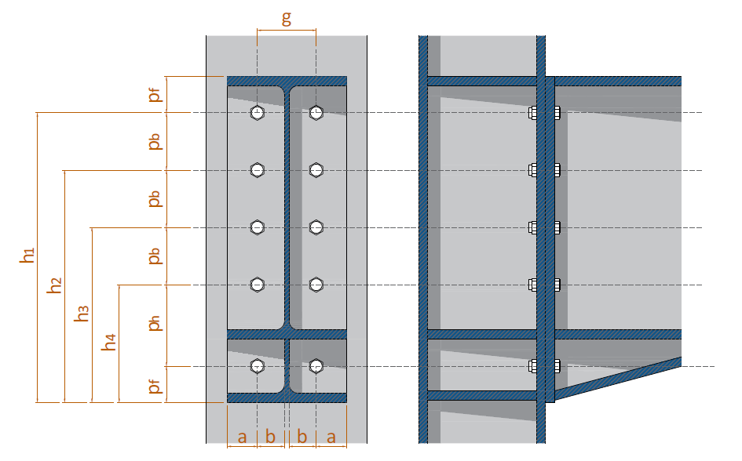

 | Balok tersambung pada sumbu kolom, |  | KOLOM SUMBU KUAT
 | Konfigurasi pelat ujung dan baut,
 | Jarak dari as baut ke tepi pelat, |  | pf = | 50.00 | mm
 | Jarak vertikal antar baut diukur dari as ke as, |  | pb = | 75.00 | mm
 | Jarak vertikal antar baut diukur dari as ke as baut pada extended pelat, |  | ph = | 175.00 | mm
 | Lebar pelat ujung, |  | bp = | 200.00 | mm
 | Jarak horizontal antar baut diukur dari as ke as, |  | g = | 95.00 | mm

 | Data dimensi dari penampang profil balok WF, | Profil : | 400 x 200 x 8 x 13
 |  |  | hbt = | 400 | mm
 |  |  | bbf = | 200 | mm
 |  |  | tbw = | 8 | mm
 |  |  | tbf = | 13 | mm
 |  |  | r = | 16 | mm

 | Data dimensi dari penampang profil kolom WF, | Profil : | 400 x 400 x 8 x 13
 |  |  | hct = | 400 | mm
 |  |  | bcf = | 400 | mm
 |  |  | tcw = | 8 | mm
 |  |  | tcf = | 13 | mm
 |  |  | r = | 16 | mm
 | Data dimensi dan posisi baut
 | Diameter baut pakai, |  | db = | 19 | mm
 | Tebal pelat ujung, |  | tp = | 25 | mm

